Смета
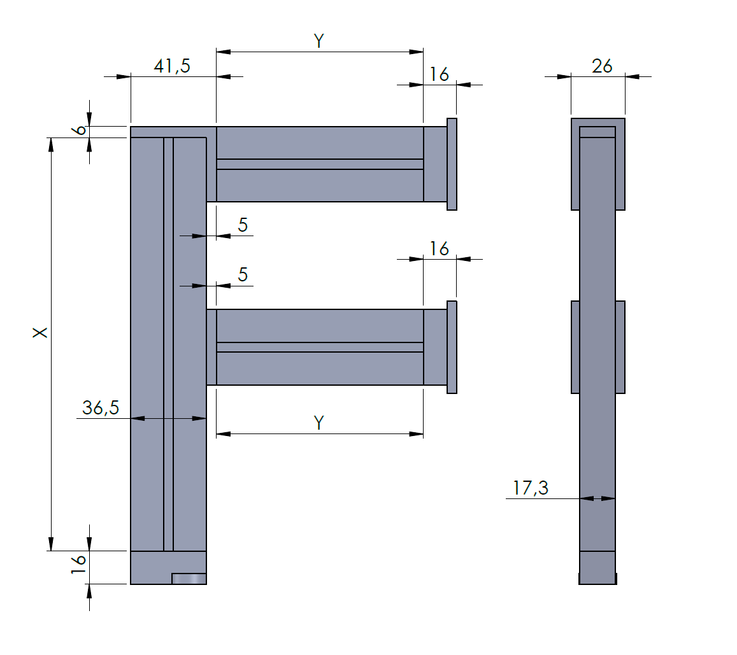
Висота | 2600
Глибина полиці (полка на половину виходить вперед від стійки) | 450

Довжина вертикальної стійки (Х) | 2578
Довжина верхньої і допоміжної (Y) | 186
Для труби - 8мм

